KPI Korporate
Menu | Fitur | Temuan | Capture | Status | Respon Programmer
KPI Korporate | Delete | Strategi Objective setelah di buat turunan tidak bisa di hapus atau di delete Note : melakukan turunan sebannyak 81 kali dan ada 2 data subjective , ketika melakukan delete tidak ada respon | 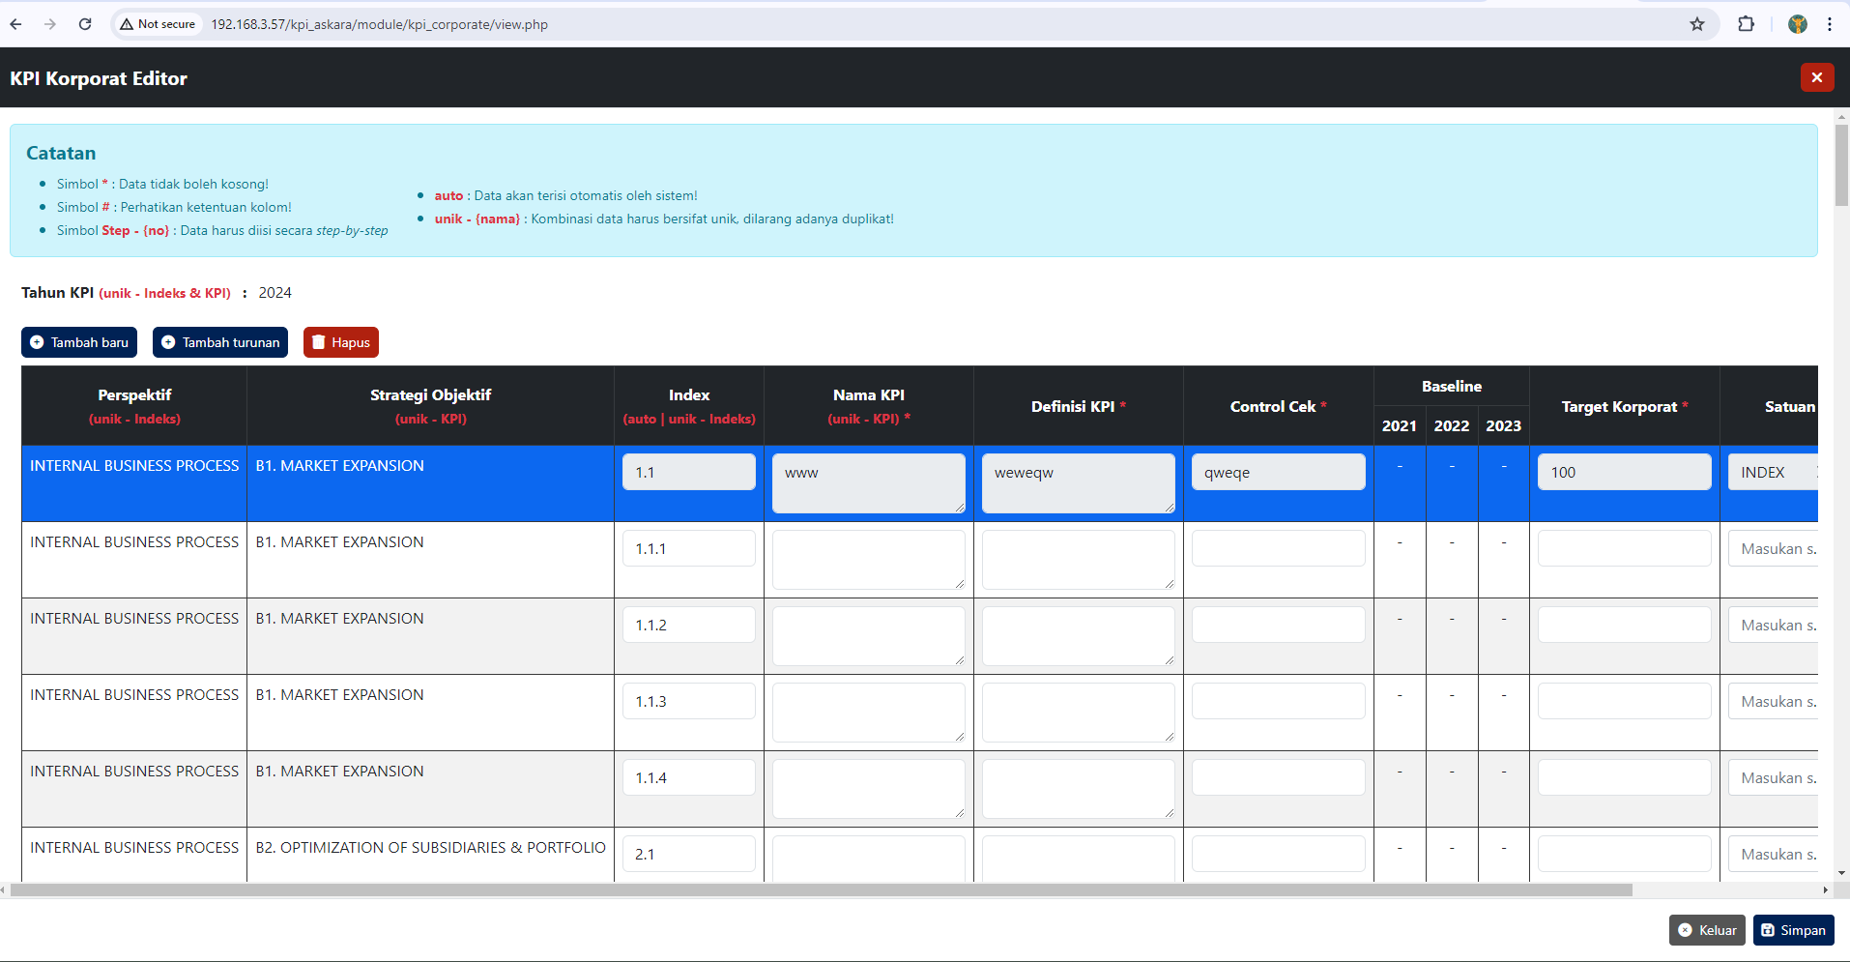 | Temuan | turunan ini statusnya sudah terbit atau belum yah? bisa lebih spesifik lagi?
KPI Korporate | Print | ketika melakukan cetak / Print tidak ada action / tidak ada respon | 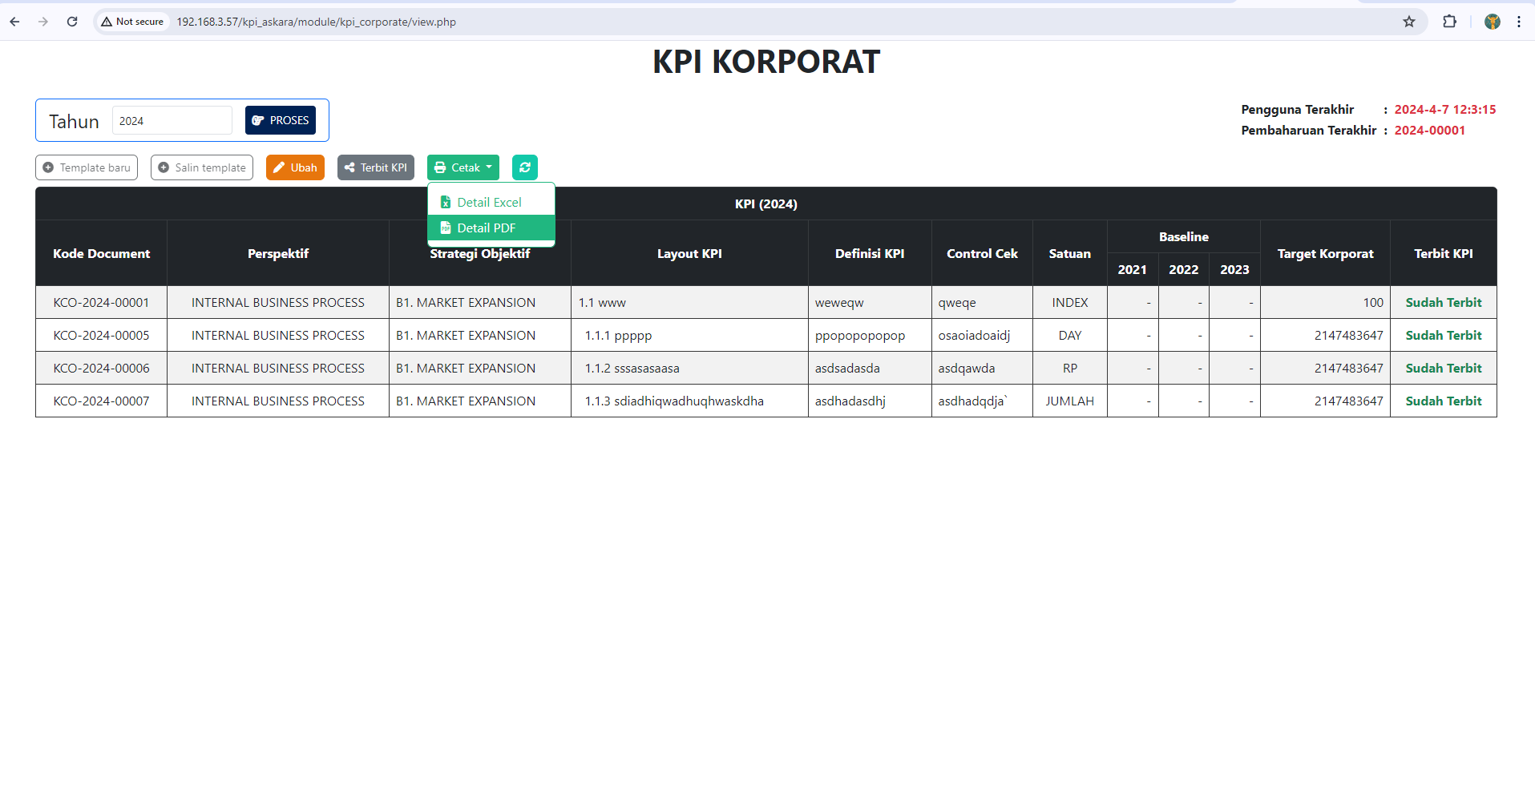 | Temuan | Print memang belom ada, sedang menunggu dari user client, bisa konfirmasi lewat TMT aja nanti ke mba sacha tentang report ini
KPI Korporate | Target korporate symbol mandatory | untuk menu yang ada symbol mandatory nya ketika tidak di input masih bisa di save | 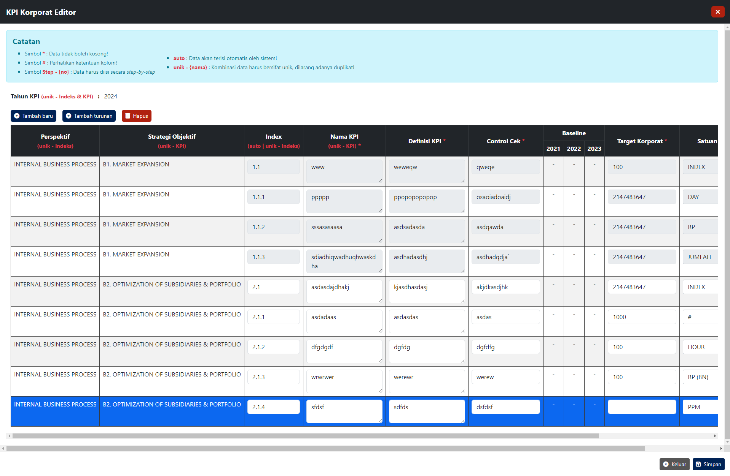 | Temuan
KPI Korporate | Pop up Narasi | Untuk Narasi bahasa nya boleh di buat sama ngga ? | 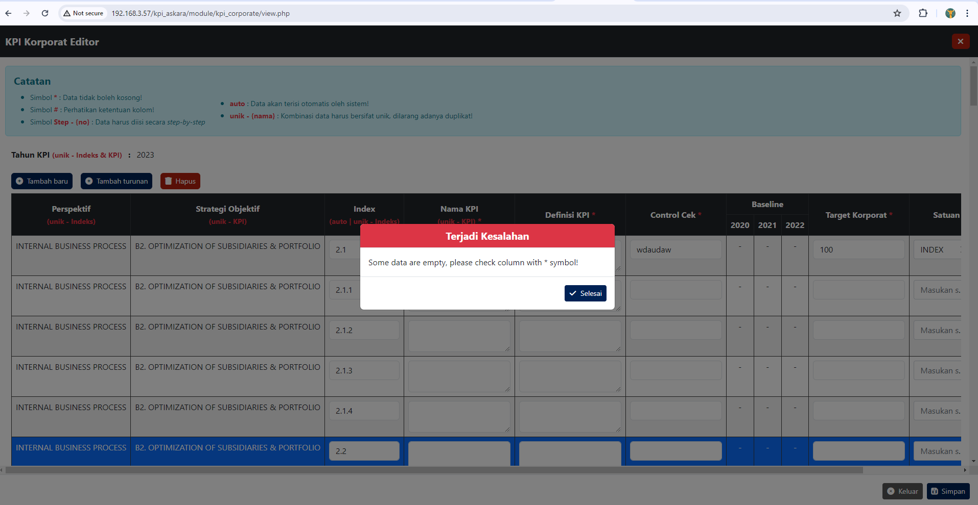
KPI Korporate | Edit KPI Korporate | Untuk nama KPI apakah boleh menggunakan Symbol / Spesial karakter ? | 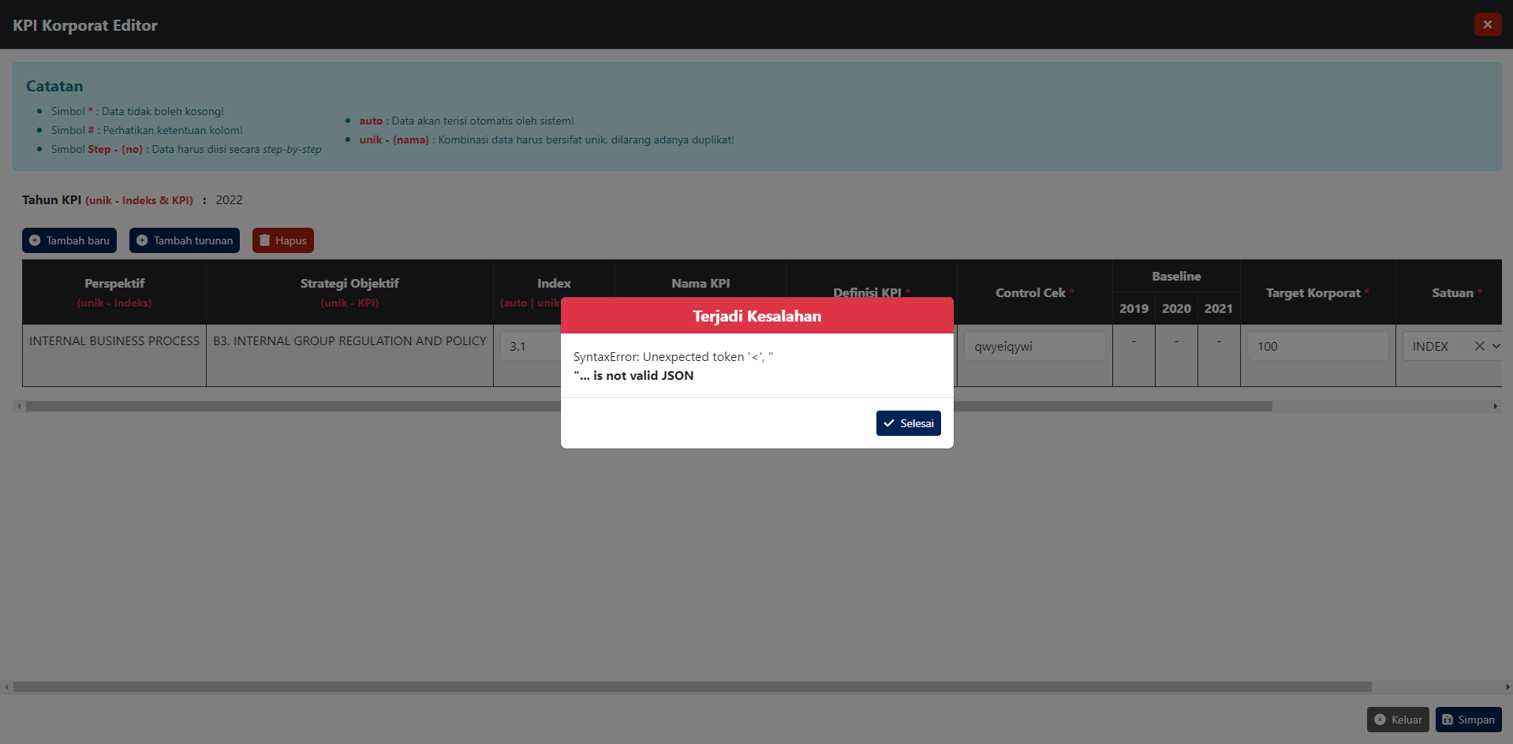
KPI Korporate | Edit KPI Korporate | Ketika penginputan KPI ada yang salah lalu klik selesai halaman auto ke refresh dan hasil yang sudah di input hilang semua
KPI Korporate | Edit KPI Korporate | Untuk nama KPI ketika diinput menggunakan "https://docs.google.com/spreadsheets/d/1E5_E7ev4j7YyfHV2xSKaPMHCAlYRxqzPakMk5nYCNZ8/edit?hl=id&pli=1#gid=375633800" beberapa kali menampilkan narasi error

